20151221_희원요청사항
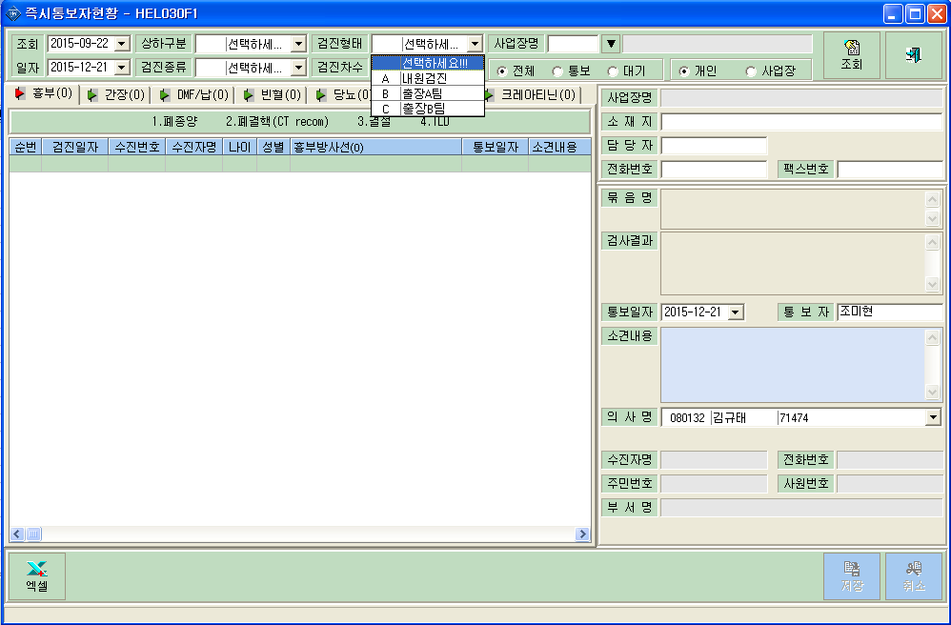
<요청사항>
 | - 청구>공단청구 청구/미청구현황 탭 조회시
 | 검진형태(내원/출장A팀/출장B팀)별 조회가 안됨.
 | 접수번호 항목추가요청
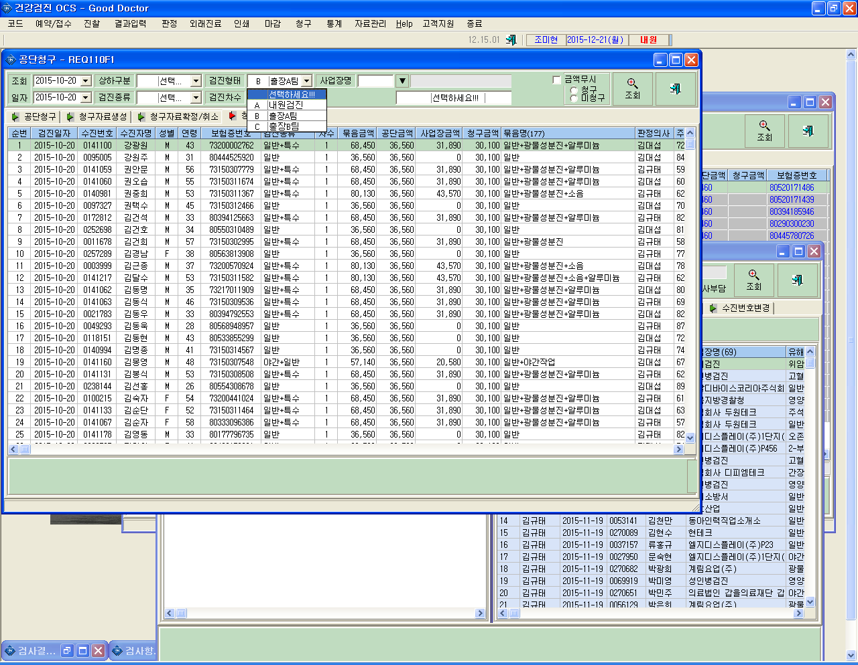

접수번호

 | - 청구>공단청구 공단청구탭의 수진자목록에 접수번호 추가 요청(클릭시 정렬되도록)
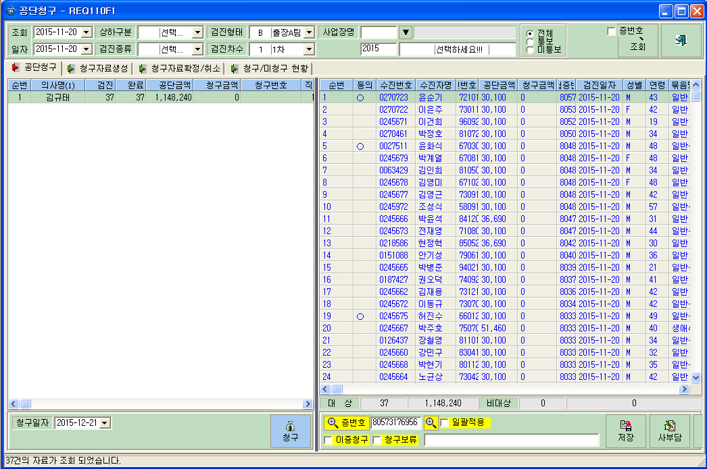
접수번호

 | - Help>즉시통보자현황
 | 검진형태(내원/출장A팀/출장B팀)별 조회가 안됨.

